別紙１（事業計画書）②
 | （別紙１①）2/4
５．事業スキーム図（事業全体がわかるようにスキーム図を作成）
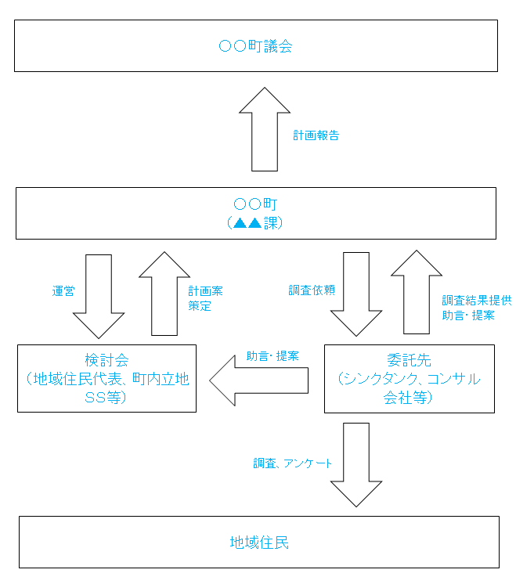 事業全体が分かるようにスキーム図を作成してください。なお、スペースが不足する場合は、「別紙参照」と記入した上で、パワーポイントで作成した文書を添付しても結構です。 （例）

別紙１（事業計画書）④
 |  |  |  |  |  |  | （別紙１①）4/4
４．事業実施スケジュール
実施項目 | ７月 | ８月 | ９月 | １０月 | １１月 | １２月 | １月 | ２月

事業実施期間（交付決定から２０２３年２月まで）における実施スケジュールを記入してください。具体的には、工程ごとに実施月・期間を矢印等で示してください。

Ⅲ 補助対象経費の内容
調査費については積算の根拠として原則２社以上の見積書の写し及び当該見積先を選定した理由を示した書類を添付してください
（１）補助職員人件費 |  |  |  |  |  |  |  | 円
事業に必要な臨時人員の人数、時間単価、具体的作業内容を記入し、合計金額を記入してください。

（２）検討会費 |  |  |  |  |  |  |  | 円
実施内容、委員構成、実施予定回数・時期、外部委員旅費・謝金などの合計金額（消費税を除く）を記入してください。

（３）調査費 |  |  |  |  |  |  |  | 円
調査の内容、費用の内訳などを記入し、合計金額（消費税を除く）を記入してください。

合 計 |  |  |  |  | 0 |  |  | 円

